1.게임 설명
1. 게임 설명
 | 2 라운드 : 모아모아 디저트 기획서, 게임 설명
2. 시스템 기획

3. 레벨 기획 | 게임 설명

4. UI 및 카메라 | 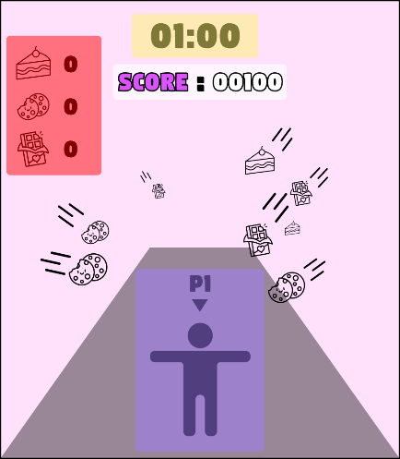 | - 두 플레이어가 앞으로 달려나가면서 하늘에서 날아오는 특정 오브젝트를 수집합니다. 오브젝트를 수집하면 점수를 획득하고 결승선에 도달했을 때, 더 점수가 높은 플레이어가 승리함 - 오브젝트는 총 세 가지로, 점수가 증가하는 오브젝트, 점수가 감소되는 오브젝트와 피버타임 오브젝트가 있음 - 오브젝트는 좌측에서 날아오는 오브젝트와 우측에서 날아오는 오브젝트 2가지로 구성됨. - 점프 장애물이 등장하고 점프를 올바르게 수행하지 못할 시, 점수가 감점됨. - 플레이 타임 80초

2.시스템 기획
1. 게임 설명
 | 플레이어
2. 시스템 기획

3. 레벨 기획 | 조작 (수집) | 1p | 2p | A와 D 입력 시, 각각 왼쪽과 오른쪽 오브젝트를 수집 (※ 좌측 수집 오브젝트는 좌측 수집 조작을 통해서만 조작 가능)
 |  | A, D | Numpad 4, 6
4. UI 및 카메라
 |  | 애니메이션 |  | 좌측 : Unity 애니메이션 에셋 'AA Soccer Goalkeeper Animations package' 내에 포함된 'AA_Soccer_Goal_CatchBall_L_Fail.Controller' 우측 : Unity 애니메이션 에셋 'AA Soccer Goalkeeper Animations package' 내에 포함된 'AA_Soccer_Goal_CatchBall_R_Fail.Controller'

 | 조작 (점프) | 1p | 2p | Space Bar 입력 시, 캐릭터가 달리는 애니메이션에서 점프 애니메이션으로 변경 (※ 점프 동작 중에는 수집 불가)
 |  | Space Bar | Numpad 0

 |  | 애니메이션 |  | Unity 애니메이션 에셋 'Basic Motions FREE' 내에 포함된 'Human@Jump01.fbx' 애니메이션 사용

 |  | 점프 효과음 |  | Unity 'Fun Character Voices' - 0:24

 | 구현 방식 및 오브젝트 관리

 | 에셋 |  |  | "Platformer 4 Candy - Low Poly Asset Pack by ithappy" 내 에셋 활용, 사용 에셋은 기획팀에서 정리 예정

 | 콜라이더 |  |  | 걔체 사이즈에 맞는 구형 콜라이더 부착, 플레이어 캐릭터 수집 활동 시 판정 목적

 | 구현 방식 |  |  | - 전체 트랙의 길이를 1000으로 상정 - 수집 오브젝트의 경우 전체 구간을 3구간(트랙당 330)으로 나눠 구간 안에서 랜덤으로 설정된 오브젝트의 개수가 전부 나오도록 구현 - 장애물 오브젝트는 트랙길이 50~950까지 총 6개 등장하며, 랜덤으로 등장하나, 장애물끼리는 최소 100 거리구간을 두고 나온다. - 플레이어에게 넓은 구형 콜라이더 부착, 수집 행위 시 범위 내 모든 오브젝트 수집

 | 수집 오브젝트 출현 방식 |  |  | - 플레이어 카메라 시야 밖 6개의 구간에서 랜덤하게 수집 오브젝트 출현(이미지 참고)

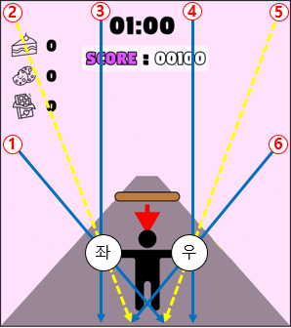
 | 이미지 |  |  | 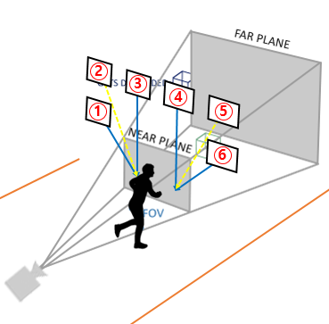

 | 분류 |  | 이미지 | 점수 | 수집 효과(이펙트) |  | 구간 별 오브젝트 개수 |  | 상세 설명
 | 수집 오브젝트 종류 | 수집1 (빨강) |  | 100 | 수집 오브젝트는 사라지고 그 자리에 점수를 보여주는 이펙트 구현 |  | 40 |  | 플레이어가 해당 오브젝트 수집 시, 플레이어의 Score 100증가

 |  | 수집2 (초록) |  | 200 |  |  | 25 |  | 플레이어가 해당 오브젝트 수집 시, 플레이어의 Score 200증가

 |  | 수집3 (파랑) |  | 500 |  |  | 10 |  | 플레이어가 해당 오브젝트 수집 시, 플레이어의 Score 500증가

 |  | 수집4 (폭탄) |  | -300 |  |  | 10 |  | 플레이어가 해당 오브젝트 수집 시, 플레이어의 Score 300감소

 |  | 수집5 (별 젤리) |  | 효과 아이템 |  |  | 1 |  | 플레이어가 해당 오브젝트 수집 시, 플레이어가 얻는 Score가 5초동안 2배 증가

 | 분류 |  | 이미지 |  |  | 전체 오브젝트 개수 |  | 상세 설명
 | 장애물 오브젝트 |  |  |  |  | 6 |  | - 플레이어가 해당 오브젝트에 충돌 시, 점멸 효과 3초간 지속, 3초간 플레이어 컨트롤러 제어 불가 - 플레이어 컨트롤러 제어 불가 시간 동안에도 캐릭터는 계속 앞으로 달림

 | 배경 음악

 | Platformer Party Battle! - Maritime Mayhem LOOPING

4. UI 및 카메라
1. 게임 설명
 | 카메라
2. 시스템 기획
 | 참고 이미지 |  | 세부 설명
3. 레벨 기획 | 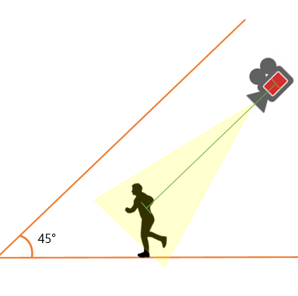 |  | - 전체 화면을 2분할하여 좌측 화면에 1P, 우측 화면에 2P의 플레이 화면을 보여준다. - 캐릭터의 카메라는 지평면과 30도의 각도를 이루는 쿼터뷰 - 캐릭터와 카메라의 거리는 실제 플레이 화면을 보고 결정

4. UI 및 카메라

 | UI

 | 시점 | 참고 이미지 |  | 세부 설명
 | 상시 |  |  | - 모든 UI는 양쪽 플레이어 화면에 각각 출력 - 화면의 최상단 중앙에 남은 시간 (분, 초)를 나타내는 UI - 화면의 상단 중앙에 현재 스코어를 나타내는 UI

 | 게임 시작 | 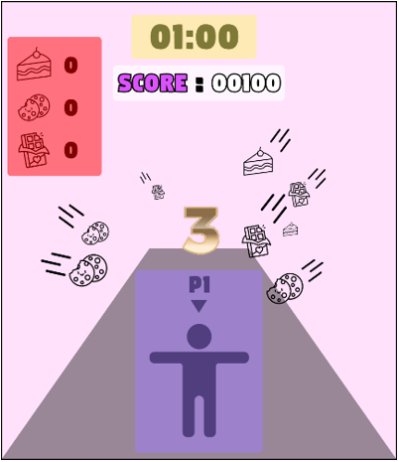 |  | - 게임이 시작되고 나타나는 UI - 게임의 시작을 알리는 카운트 다운 UI - 시간에 맞춰 '3', '2', '1' 텍스트 출력

 | 게임 종료 | 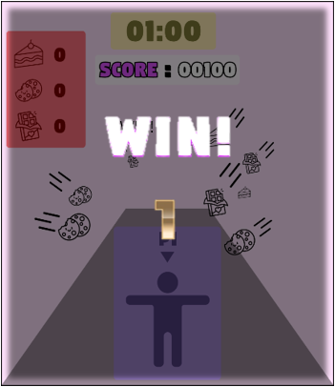 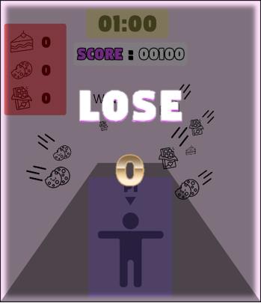 |  | - 승패가 결정난 이후, 화면이 어두워지며 게임의 종료와 플레이어 승패를 나타내는 UI - 승자에게는 'WIN!'의 텍스트를, 패자에게는 'LOSE' 텍스트를 띄움 - 하단에 전체 승점을 나타내는 UI 출력

